Sheet1
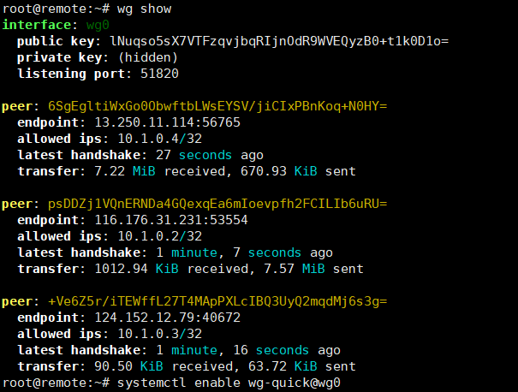
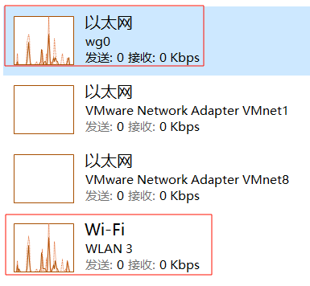
086 wireGuard内网穿透

 | 1、云服务器wireguard配置(境外服务器，容易封端口) |  | 常用指令
 |  | 安装wireguard | #启动wg0
 |  | #root权限 | wg-quick up wg0
 |  | sudo -i | #关闭wg0
 |  |  | wg-quick down wg0
 |  | #安装wireguard软件 | #查看当前状态
 |  | apt install wireguard resolvconf -y | wg show
 |  |  | #开机自启动
 |  | #开启IP转发 | systemctl enable wg-quick@wg0
 |  | echo "net.ipv4.ip_forward = 1" >> /etc/sysctl.conf
 |  | sysctl -p

 |  | 进入配置存储路径，调整目录权限
 |  | cd /etc/wireguard/
 |  | chmod 0777 /etc/wireguard

 |  | #调整目录默认权限
 |  | umask 077

 |  | 公/私密钥生成(服务器端，多个客户端，一个终端一个）
 |  | #生成私钥
 |  | wg genkey > server.key

 |  | #通过私钥生成公钥
 |  | wg pubkey < server.key > server.key.pub

 |  | 编辑wireguard配置文件
 |  | vim /etc/wireguard/wg0.conf
 |  | [Interface]
 |  | PrivateKey = +CgyXBUfCrSimJhcYyP480kYr59D0GrvQg9DJco+WFs=
 |  | Address = 10.1.0.1/32
 |  | PostUp = iptables -A FORWARD -i wg0 -j ACCEPT; iptables -A FORWARD -o wg0 -j ACCEPT; iptables -t nat -A POSTROUTING -o enp1s0 -j MASQUERADE
 |  | PostDown = iptables -D FORWARD -i wg0 -j ACCEPT; iptables -D FORWARD -o wg0 -j ACCEPT; iptables -t nat -D POSTROUTING -o enp1s0 -j MASQUERADE

 |  | ListenPort = 51820 |  | PostUp 是在 WireGuard VPN 接口启动后执行的指令。
 |  |  |  | PostDown 是在 WireGuard VPN 接口停止后执行的指令。
 |  | [Peer]
 |  | PublicKey = psDDZj1VQnERNDa4GQexqEa6mIoevpfh2FCILIb6uRU= |  | PostUp 部分
 |  | AllowedIPs = 10.1.0.2/32 |  | #允许通过 WireGuard VPN 接口（wg0）进入的数据包。
 |  |  |  | iptables -A FORWARD -i wg0 -j ACCEPT
 |  | [Peer] |  | #允许通过 WireGuard VPN 接口（wg0）离开的数据包。
 |  | PublicKey = +Ve6Z5r/iTEWffL27T4MApPXLcIBQ3UyQ2mqdMj6s3g= |  | iptables -A FORWARD -o wg0 -j ACCEPT
 |  | AllowedIPs = 10.1.0.3/32 |  | #使用 NAT 将从 WireGuard VPN 接口（wg0）出去的数据包的源 IP 地址
 |  |  |  | #替换为网关接口（enp1s0）的 IP 地址，以确保返回流量正确返回到 VPN 客户端。
 |  | #新增的客户机节点，必须生成新密钥，一台主机对应一堆公私密钥 |  | iptables -t nat -A POSTROUTING -o enp1s0 -j MASQUERADE
 |  | # 多个主机使用同一个密钥，如下 |  | PostDown 部分
 |  | [Peer] |  | #删除允许通过 WireGuard VPN 接口进入的数据包的规则。
 |  | PublicKey = +Ve6Z5r/iTEWffL27T4MApPXLcIBQ3UyQ2mqdMj6s3g= |  | iptables -D FORWARD -i wg0 -j ACCEPT
 |  | AllowedIPs = 10.1.0.3/32 |  | #删除允许通过 WireGuard VPN 接口离开的数据包的规则。
 |  |  |  | iptables -D FORWARD -o wg0 -j ACCEPT
 |  | [Peer] |  | #删除将源 IP 地址替换为网关接口 IP 地址的 NAT 规则。
 |  | PublicKey = +Ve6Z5r/iTEWffL27T4MApPXLcIBQ3UyQ2mqdMj6s3g= |  | iptables -t nat -D POSTROUTING -o enp1s0 -j MASQUERADE
 |  | AllowedIPs = 10.1.0.4/24
 |  | 10.1.0.3，10.1.0.4两台主机将正常无法通信 |  | -A add、-D delete、-i input、-o output、-j jump

 | 2、客户端配置
 |  | wg命令生成公私密钥
 |  | 将新的公钥添加到 /etc/wireguard/wg0.conf
 |  | …
 |  | [Peer]
 |  | PublicKey = 6SgEgltiWxGo0ObwftbLWsEYSV/jiCIxPBnKoq+N0HY=
 |  | AllowedIPs = 10.1.0.4/32

 |  | 客户端wire guard配置
 |  | [Interface]
 |  | PrivateKey = UNlQAKeRhAhPyFcsrBVGUDe1UhBN8eDcIPy0w/yGT38= #客户端私钥
 |  | Address = 10.1.0.4/32
 |  | DNS = 10.1.0.1

 |  | [Peer]
 |  | PublicKey = lNuqso5sX7VTFzqvjbqRIjnOdR9WVEQyzB0+t1k0D1o= # 服务器wire guard公钥
 |  | AllowedIPs = 10.1.0.1/24
 |  | Endpoint = x.x.x.x:xxx # 服务器ip及wire guard监听端口，注意防火墙配置

 | 结果测试 |  | wg0网卡与实际网卡 网速相似

